運用イメージ
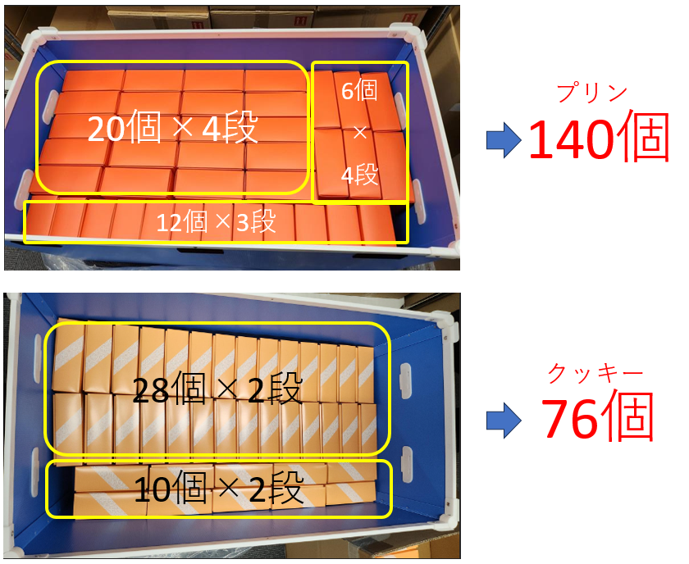
◆出荷業務委託
出荷業務（ヤマト様に商品を預けて、代理出荷してもらう）、業務の流れで言うと
「ヤマト様に入荷(表に入力） ⇒ 在庫（表で自動計算） ⇒ ヤマト様から出荷（表に入力）」
については、ヤマト様が送ってきた元のエクセルそのままで問題ないと思います
（業務フローとして3ステップなので、エクセルのシートも対応する3シートでOK）

◆箱折り業務委託
「①ヤマト様に資材入荷(入力） ⇒ ②資材在庫（計算結果） ⇒ ③組立(入力） ⇒ ④組立済在庫（計算結果） ⇒ ⑤ヤマト様から箱出荷(入力）」
になるので、対応するエクセルシートが5シートになるはずです。
①に対応 「【資材】入荷情報（完成品反映）」シート
②に対応 「【資材】在庫情報」シート
③に対応 「【組み上げ予定の化粧箱】作業依頼」
④に対応 「【組み上げ済みの化粧箱】在庫情報」
⑤に対応 「【組み上げ済みの化粧箱】出荷依頼＆出荷状況」
👆①～③を【資材】 / ③～⑤を【化粧箱】みたいなイメージで運用

